Solicitud gráfica
 | Área: | Matemáticas |  |  | Fecha:
 | Grado: | 9
 | Título del tema: | Función y ecuación cuadrática |  |  | ¿Cuaderno de estudio o recurso? | Recurso
 | Editor: | Luisa Fernanda Nivia |  |  | Motor del recurso | M5A

 | Código guión o recurso: | MA_09_06_CO_REC80 | ← Para determinar este código, visite la hoja de Ayuda
 |  |  |  |  | ESPECIFICACIÓN DE ARCHIVOS A ENTREGAR
Núm. | Archivo Shutterstock o ruta en web | Imagen para: | Tipo | Ubicación de la imagen en el recurso M5A | Nombre imagen SMALL | Tamaño imagen SMALL | Nombre imagen ZOOM | Tamaño imagen ZOOM | Descripción | Observaciones
IMG01 | Ver observaciones (última columna de esta tabla) | Recurso M5A | Ilustración | Contenido | MA_09_06_CO_REC80_IMG01n.png | 286 x 286 px | MA_09_06_CO_REC80_IMG01a.png | 500 x 500 px | Gráfica de la parábola f(x)=(x^2)–6x+5, señalando principalmente los interceptos con el eje x y luego el vértice y el intercepto con el eje y. | 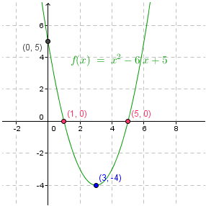
IMG02 | Ver observaciones (última columna de esta tabla) | Recurso M5A | Ilustración | Contenido | MA_09_06_CO_REC80_IMG02n.png | 286 x 286 px | MA_09_06_CO_REC80_IMG02a.png | 500 x 500 px | Gráfica de la parábola f(x)=2(x^2)-2x-12, señalando los interceptos con el eje x. | 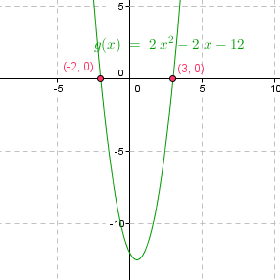
IMG03 | Ver observaciones (última columna de esta tabla) | Recurso M5A | Ilustración | Contenido | MA_09_06_CO_REC80_IMG03n.png | 286 x 286 px | MA_09_06_CO_REC80_IMG03a.png | 500 x 500 px | Gráfica de la parábola f(x)=–3(x^2)–6x+5, señalando los interceptos con el eje x y sus coordenadas, y el vértice con sus coordenadas. Cambiar el punto por la coma en los números decimales. | 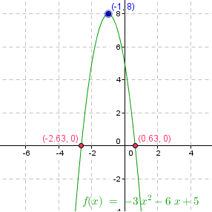
IMG04 | Ver observaciones (última columna de esta tabla) | Recurso M5A | Ilustración | Contenido | MA_09_06_CO_REC80_IMG04n.png | 286 x 286 px | MA_09_06_CO_REC80_IMG04a.png | 500 x 500 px | Gráfica de la parábola f(x)=5(x^2)-2x-10, señalando interceptos con el eje x. Cambiar el punto por la coma en los números decimales. | 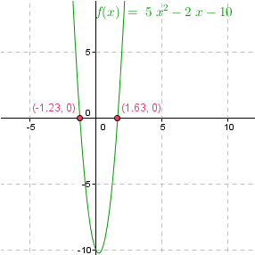
IMG05 | Ver observaciones (última columna de esta tabla) | Recurso M5A | Ilustración | Contenido | MA_09_06_CO_REC80_IMG05n.png | 286 x 286 px | MA_09_06_CO_REC80_IMG05a.png | 500 x 500 px | Gráfica de la parábola f(x)=3(x^2)–6x+3, señalando su intercepto con el eje x con su coordenada. | 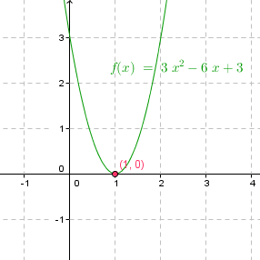
IMG06 | Ver observaciones (última columna de esta tabla) | Recurso M5A | Ilustración | Contenido | MA_09_06_CO_REC80_IMG06n.png | 286 x 286 px | MA_09_06_CO_REC80_IMG06a.png | 500 x 500 px | Gráfica de la parábola f(x)=–2(x^2)–4x–2, señalando la ecuación general de la parábola e interceptos con los ejes. | 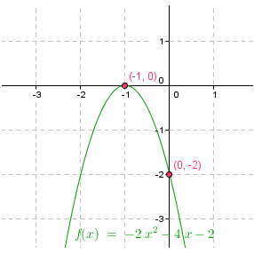
IMG07 | Ver observaciones (última columna de esta tabla) | Recurso M5A | Ilustración | Contenido | MA_09_06_CO_REC80_IMG07n.png | 286 x 286 px | MA_09_06_CO_REC80_IMG07a.png | 500 x 500 px | Gráfica de la parábola f(x)=3(x^2)+x+3, con la expresión general de la función cuadrática. | 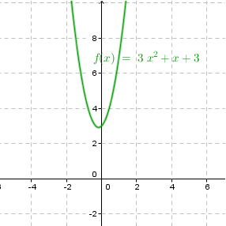
IMG08 | Ver observaciones (última columna de esta tabla) | Recurso M5A | Ilustración | Contenido | MA_09_06_CO_REC80_IMG08n.png | 286 x 286 px | MA_09_06_CO_REC80_IMG08a.png | 500 x 500 px | Gráfica de la función f(x)=–4(x^2)+12x+16, señalando la expresión general de la función cuadrática y los interceptos con los ejes y sus coordenadas. | 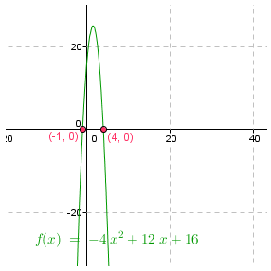
IMG09 | Ver observaciones (última columna de esta tabla) | Recurso M5A | Ilustración | Contenido | MA_09_06_CO_REC80_IMG09n.png | 286 x 286 px | MA_09_06_CO_REC80_IMG09a.png | 500 x 500 px | Gráfica de la función f(x)=–3(x^2)-6x+6, señalando la expresión general de la función cuadrática y los interceptos con el eje x y sus coordenadas. Cambiar el punto por la coma en los números decimales. | 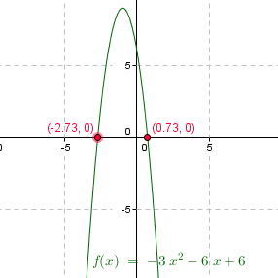
IMG10 | Ver observaciones (última columna de esta tabla) | Recurso M5A | Ilustración | Contenido | MA_09_06_CO_REC80_IMG10n.png | 286 x 286 px | MA_09_06_CO_REC80_IMG10a.png | 500 x 500 px | Gráfica de la función f(x)=2(x^2)-2x+2, señalando expresión general de la función e intercepto con el eje y. | 